상품제안서
지니큐 휴대용 무선저주파 온열 목마사지기 | 상품코드: S21276

 |  |  |  |  |  |  | 02-713-8555 | www.synergygift.co.kr
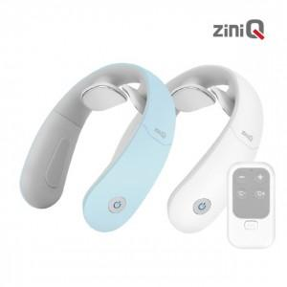

【상세/제작정보】 | 무선 저주파 목 마사지기 무선 온열 목 마사지기 리모컨 포함 앱(APP) 연동 가능

【인쇄/포장옵션】 | 레이저 / 포장지포장

【공급단가】 | 수량 | 30~ | 100~ | 500~ | 1,000~ | 2,000~
*VAT별도 | 화이트(품절) | 38,040원 | 36,630원 | 35,220원 | 33,810원 | 32,970원
 | 민트 | 38,040원 | 36,630원 | 35,220원 | 33,810원 | 32,970원

【상품 URL】 | https://www.synergygift.co.kr:443/src/goods_detail.php?gdno=21276

